상품제안서
정사각티슈 50/70/100매 (칼라인쇄) | 상품코드: S10823

 |  |  |  |  |  |  | 02-713-8555 | www.synergygift.co.kr
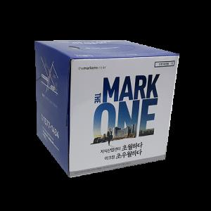 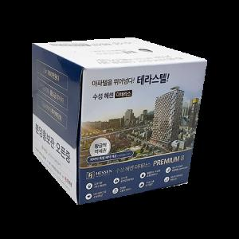

【상세/제작정보】 | <p><span style="font-size: 14pt;">※ 모나리자 고급 FACIAL TISSUE 100% 천연펄프 원단</span></p><p><span style="font-size: 14pt;">&nbsp;</span></p><p><span style="font-size: 14pt;">※ 운임비 별도 발생 됩니다.</span></p><p><span style="font-size: 14pt;">※ 5천개이상 제작시 서울, 경기 배송비 지원, 그외 지역 1/2 청구 됩니다.</span></p>

【인쇄/포장옵션】 | 풀칼라 / 포장불가능

【공급단가】 | 수량 | 1,000~ | 3,000~ | 5,000~ | 10,000~ | 30,000~
*VAT별도 | 50매 | 820원 | 790원 | 760원 | 730원 | 710원
 | 70매 | 880원 | 850원 | 820원 | 790원 | 770원
 | 100매 | 980원 | 940원 | 910원 | 870원 | 850원

【상품 URL】 | https://www.synergygift.co.kr:443/src/goods_detail.php?gdno=19640

